Sheet1
 | BOD 年平均値
 |  | 海老川 | 桑納川 | 二重川 | 真間川
 |  | 八千代橋 | 金堀橋 | 長殿橋 | 柳橋
S54 | S54 | 21 | 47 | 8.4 | 34
 | S55 | 22 | 36 | 9.1 | 26
 | S56 | 20 | 36 | 12 | 24
 | S57 | 14 | 33 | 10 | 19
 | S58 | 19 | 34 | 10 | 18
S59 | S59 | 25 | 48 | 22 | 24
 | S60 | 17 | 45 | 11 | 21
 | S61 | 18 | 30 | 11 | 23
 | S62 | 19 | 39 | 13 | 23
 | S63 | 17 | 36 | 12 | 22
H1 | H1 | 15 | 22 | 8.8 | 21
 | H2 | 20 | 19 | 10 | 21
 | H3 | 16 | 15 | 7.1 | 15
 | H4 | 12 | 11 | 6.3 | 14
H5 | H5 | 14 | 7.3 | 5.8 | 16
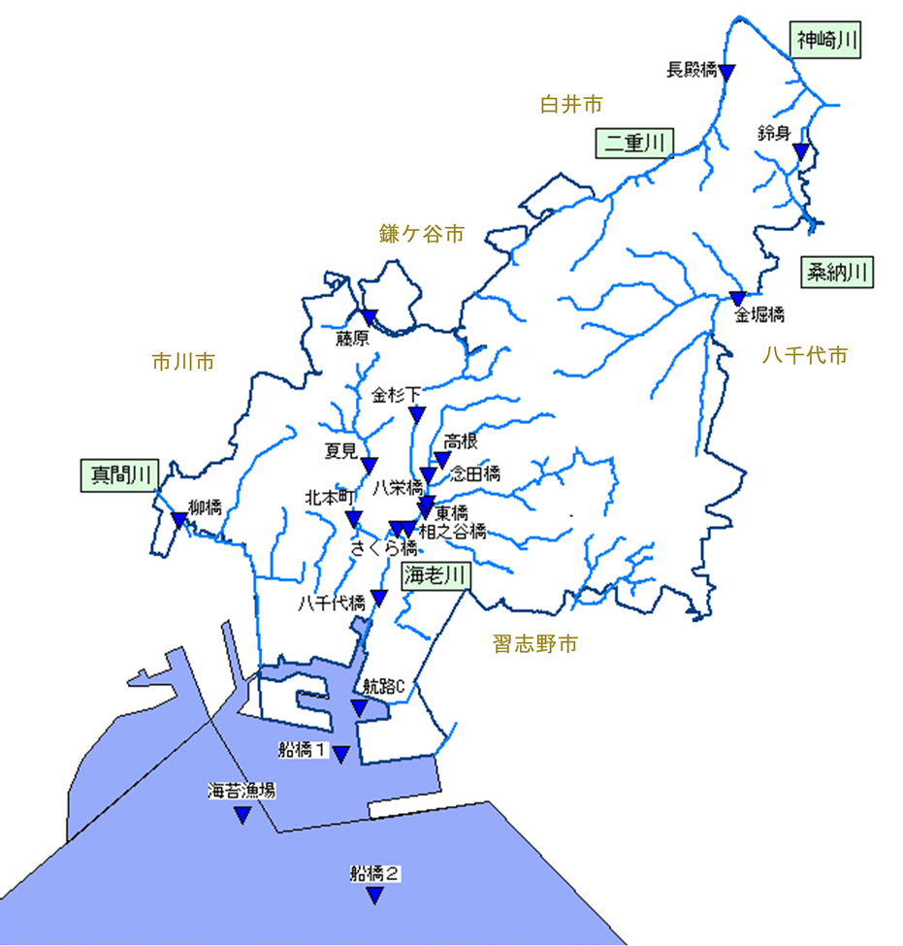
 | H6 | 16 | 9.0 | 6.6 | 24
 | H7 | 16 | 8.1 | 6.3 | 20
 | H8 | 15 | 6.4 | 5.2 | 17
 | H9 | 12 | 6.2 | 4.4 | 14
H10 | H10 | 11 | 5.1 | 3.4 | 13
 | H11 | 11 | 6.4 | 4.1 | 11
 | H12 | 11 | 5.3 | 3.7 | 8.2
 | H13 | 9.2 | 5.6 | 4.0 | 6.5
 | H14 | 8.5 | 4.8 | 3.4 | 6.8
H15 | H15 | 7.5 | 4.8 | 3.9 | 6.3
 | H16 | 7.0 | 4.8 | 2.5 | 4.9
 | H17 | 6.1 | 5.3 | 2.4 | 5.2
 | H18 | 4.7 | 3.2 | 2.7 | 4.3
 | H19 | 4.4 | 3.6 | 2.0 | 4.9
H20 | H20 | 4.7 | 3.5 | 1.8 | 4.0
 | H21 | 3.4 | 3.0 | 1.9 | 2.9
 | H22 | 3.4 | 4.0 | 1.3 | 4.5
 | H23 | 3.4 | 4.2 | 1.6 | 4.5
 | H24 | 3.0 | 3.3 | 1.5 | 3.7
H25 | H25 | 2.8 | 3.8 | 1.5 | 3.5
 | H26 | 2.3 | 3.9 | 0.9 | 3.6
 | H27 | 1.7 | 3.2 | 1.1 | 3.5
 | H28 | 1.9 | 3.6 | 0.9 | 2.6
 | H29 | 2.0 | 3.2 | 1.0 | 3.6
H30 | H30 | 1.8 | 3.4 | 1.5 | 3.3
 | R1 | 2.4 | 2.4 | 0.9 | 3.5
 | R2 | 1.0 | 2.0 | 0.6 | 2.5
 | R3 | 1.6 | 2.3 | 0.9 | 3.2
R4 | R4 | 1.2 | 2.8 | 0.9 | 2.8

